Blad1
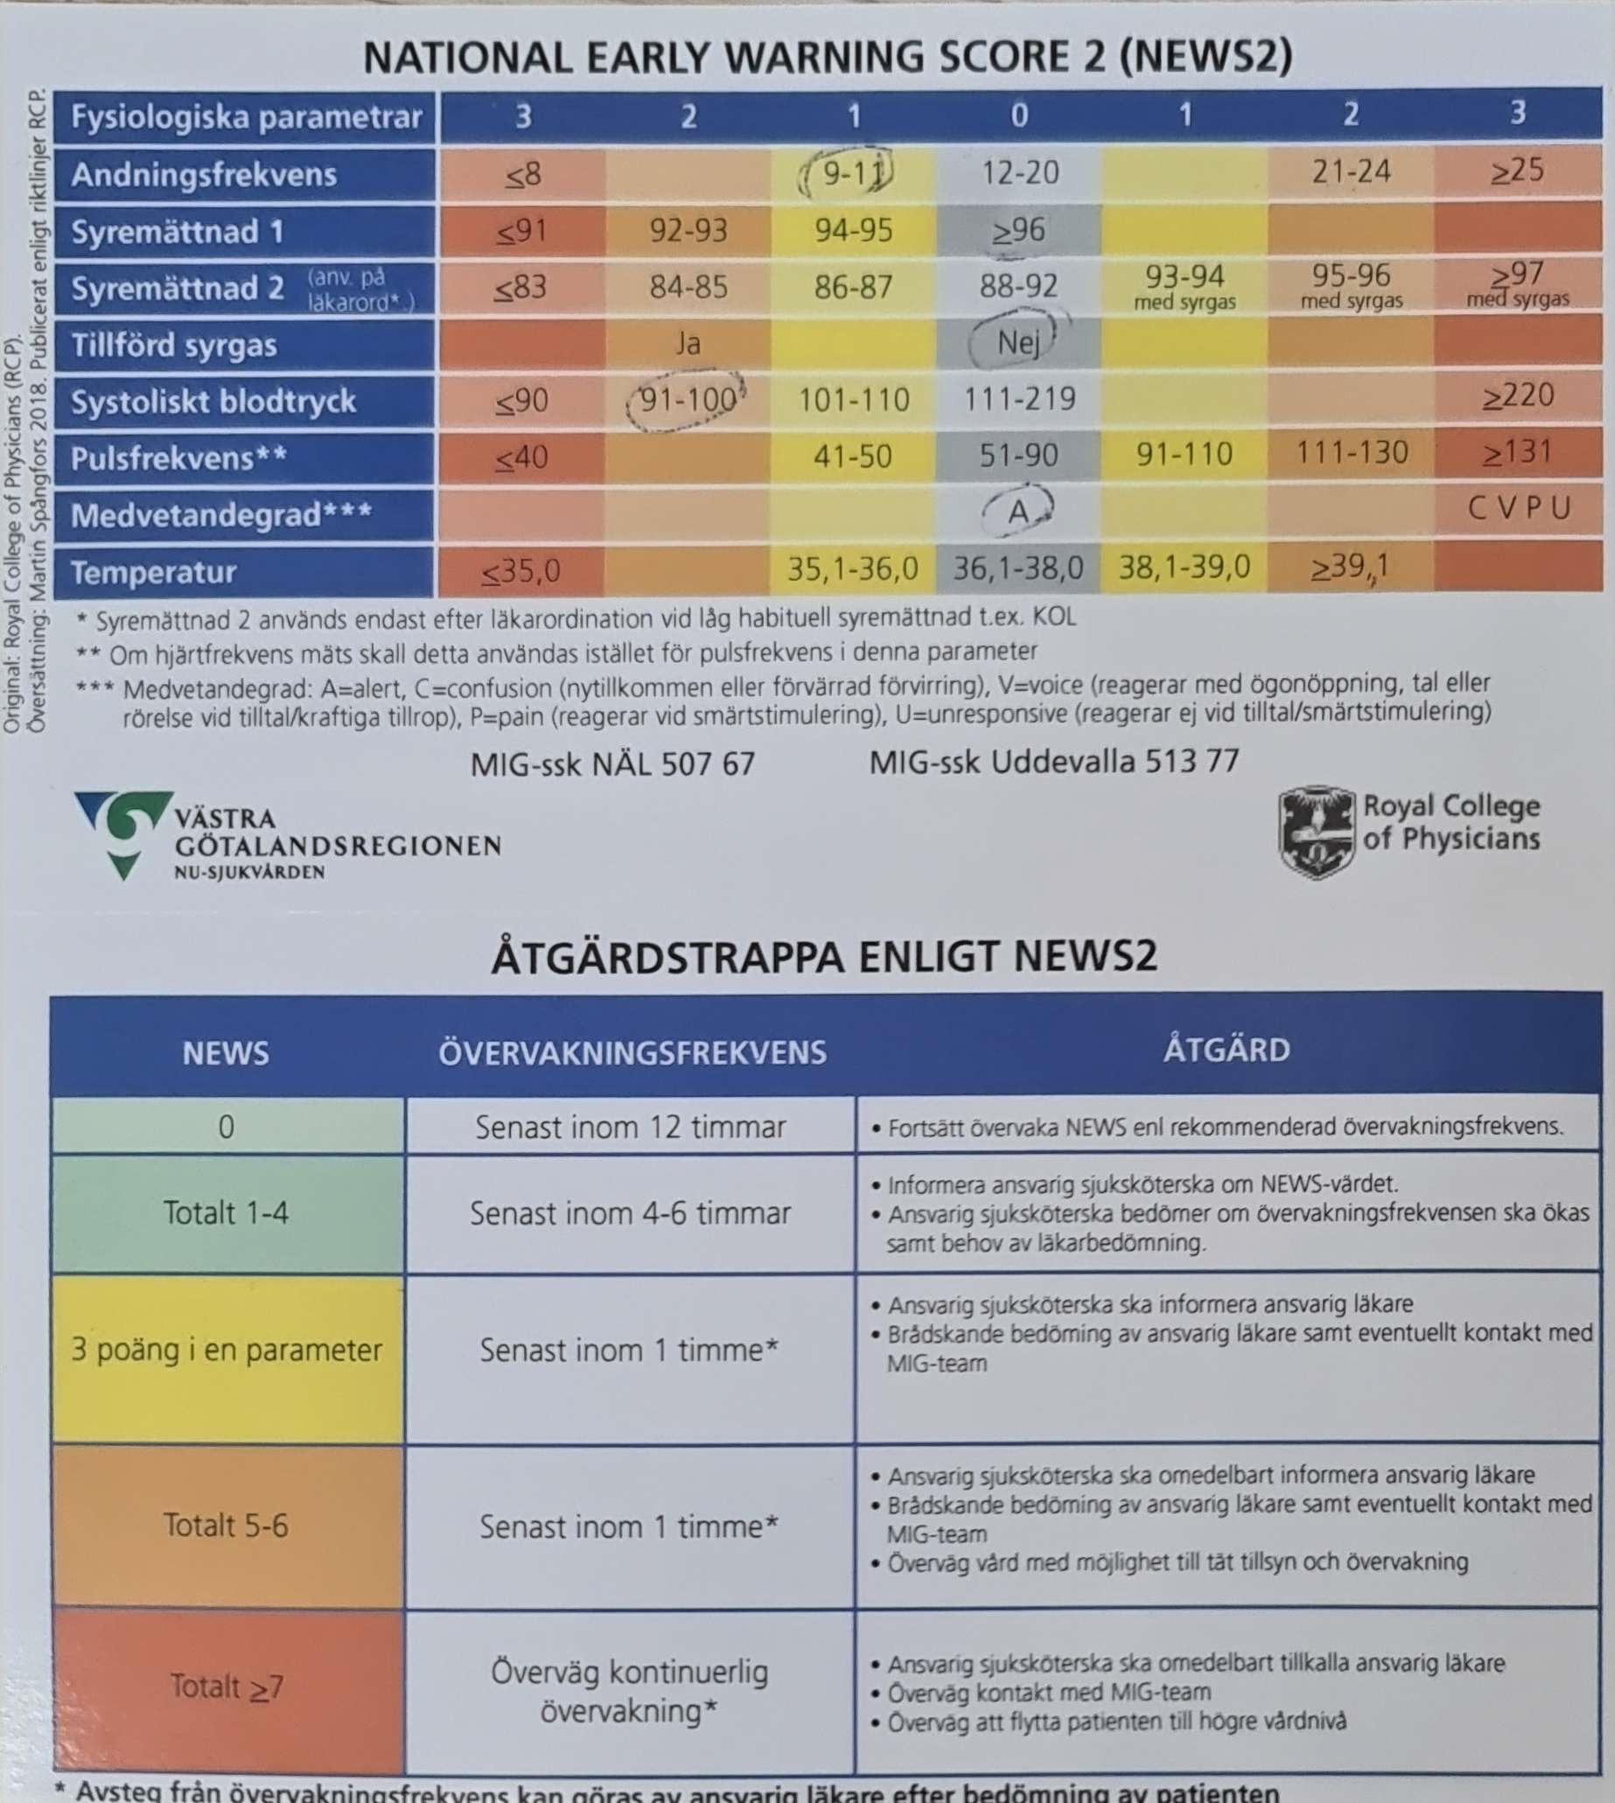
Datamodell
Patient | MatningNews2
Id | Id
Personnummer | PatientId
 | AndningsFrekvens
 | SyreMattnad1?
 | SyreMattnad2?
 | Tillförd syrgas
 | SystolisktBlodtryck
 | Pulsfrekvens
 | Medvetandegrad
 | Temperatur
 | Total

